bdi
Em atenção ao estabelecido pelo Acórdão 2622/2013 – TCU – Plenário reformamos a orientação e indicamos a utilização dos seguintes parâmetros para taxas de BDI:

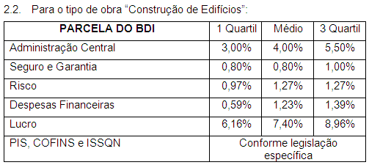
 |  |  |  | 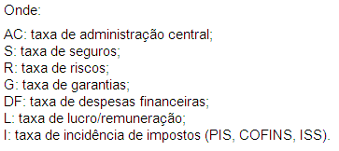

 |  |  |  | OBSERVAÇÕES
 |  |  |  | a) Os percentuais de Impostos a serem adotados devem ser indicados pelo Tomador, conforme legislação vigente.Para o ISS, deverão ser definidos pelo Tomador, através de declaração informativa, conforme legislação tributária municipal, a base de cálculo e, sobre esta, a respectiva alíquota do ISS, que será um percentual entre 2% e 5%.
Parâmetro | % | Verificação | CÁLCULO DO BDI
Administração Central | 3.00% | OK | 25.0%
Seguros e Garantias | 1.00% | OK | CONDIÇÃO | b) As tabelas acima foram construídas sem considerar a desoneração sobre a folha de pagamento prevista na Lei n° 12.844/2013. Para análise de orçamentos considerando a contribuição previdenciária sobre a receita bruta deverá ser somada a alíquota de 2% no item impostos.
Riscos | 1.00% | OK
Despesas Financeiras | 1.30% | OK |  | c) Para o tipo de obra “Construção de Edifícios” enquadram-se: a construção e reforma de: edifícios, unidades habitacionais, escolas, hospitais, hotéis, restaurantes, armazéns e depósitos, edifícios para uso agropecuário, estações para trens e metropolitanos, estádios esportivos e quadras cobertas, instalações para embarque e desembarque de passageiros (em aeroportos, rodoviárias, portos, etc.), penitenciárias e presídios, a construção de edifícios industriais (fábricas, oficinas, galpões industriais, etc.), conforme classificação 4120-4 do CNAE 2.0. Também enquadram-se pórticos, mirantes e outros edifícios de finalidade turística.
Lucro | 8.50% | OK
Impostos: PIS e COFINS | 5.65%
Impostos: ISS (mun.) | 2.00% | OK

